ex 1.1
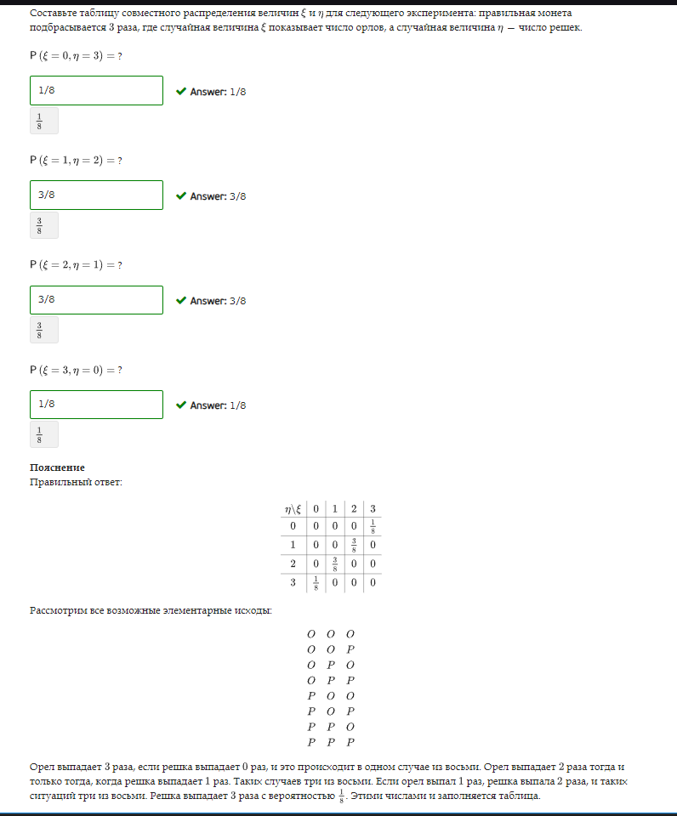
P
n | 3

e/n | 0 | 1 | 2 | 3
0 | 0 | 0 | 0 | 1
1 | 0 | 0 | 3 | 0
2 | 0 | 3 | 0 | 0
3 | 1 | 0 | 0 | 0

e/n | 0 | 1 | 2 | 3
0 | 0 | 0 | 0 | 0.125
1 | 0 | 0 | 0.375 | 0
2 | 0 | 0.375 | 0 | 0
3 | 0.125 | 0 | 0 | 0

e | 0 | 1 | 2 | 3
p | 0.125 | 0.375 | 0.375 | 0.125

n | 0 | 1 | 2 | 3
p | 0.125 | 0.375 | 0.375 | 0.125

ex 1.2
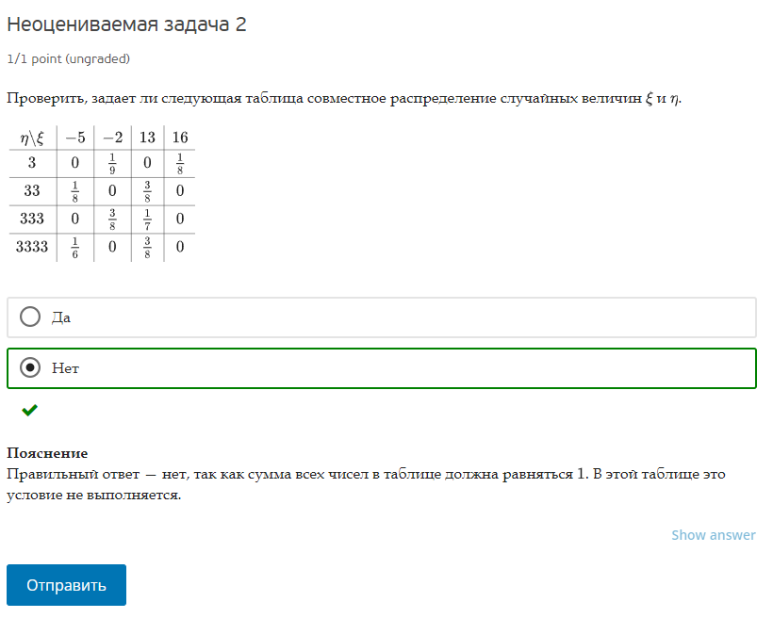
n/e | -5 | -2 | 13 | 16
3 | 0 | 0.11111111111 | 0 | 0.125
33 | 0.125 | 0 | 0.375 | 0
333 | 0 | 0.375 | 0.14285714286 | 0
3333 | 0.16666666667 | 0 | 0.375 | 0

сумм матрицы | 1.7956349206 | != 1

e | -5 | -2 | 13 | 16
p | 0.29166666667 | 0.48611111111 | 0.89285714286 | 0.125

n | 3 | 33 | 333 | 3333
p | 0.23611111111 | 0.5 | 0.51785714286 | 0.54166666667

 | 0.068865740741 | 0.11477623457 | 0.21081349206 | 0.029513888889
 | 0.14583333333 | 0.24305555556 | 0.44642857143 | 0.0625
 | 0.15104166667 | 0.25173611111 | 0.46237244898 | 0.064732142857
 | 0.15798611111 | 0.26331018519 | 0.48363095238 | 0.067708333333

ex 1.3
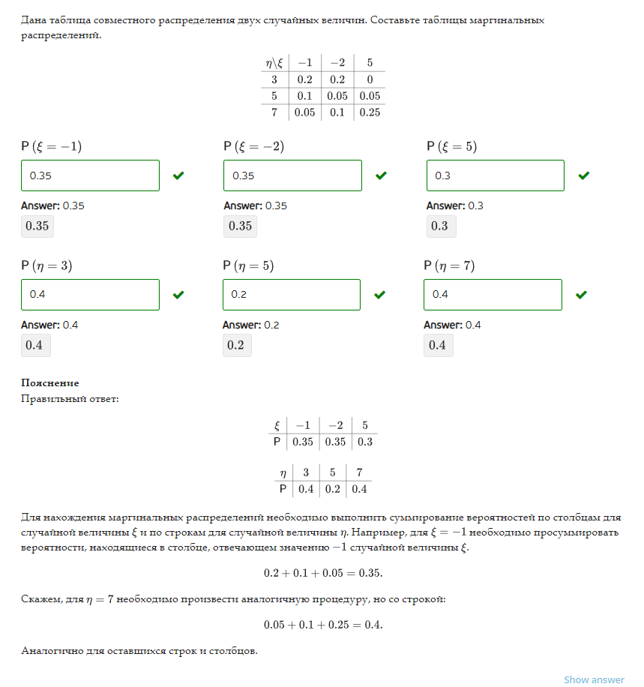
n/e | -1 | -2 | 5
3 | 0.2 | 0.2 | 0
5 | 0.1 | 0.05 | 0.05
7 | 0.05 | 0.1 | 0.25

e | -1 | -2 | 5
p | 0.35 | 0.35 | 0.3

n | 3 | 5 | 7
p | 0.4 | 0.2 | 0.4

ex 1.4
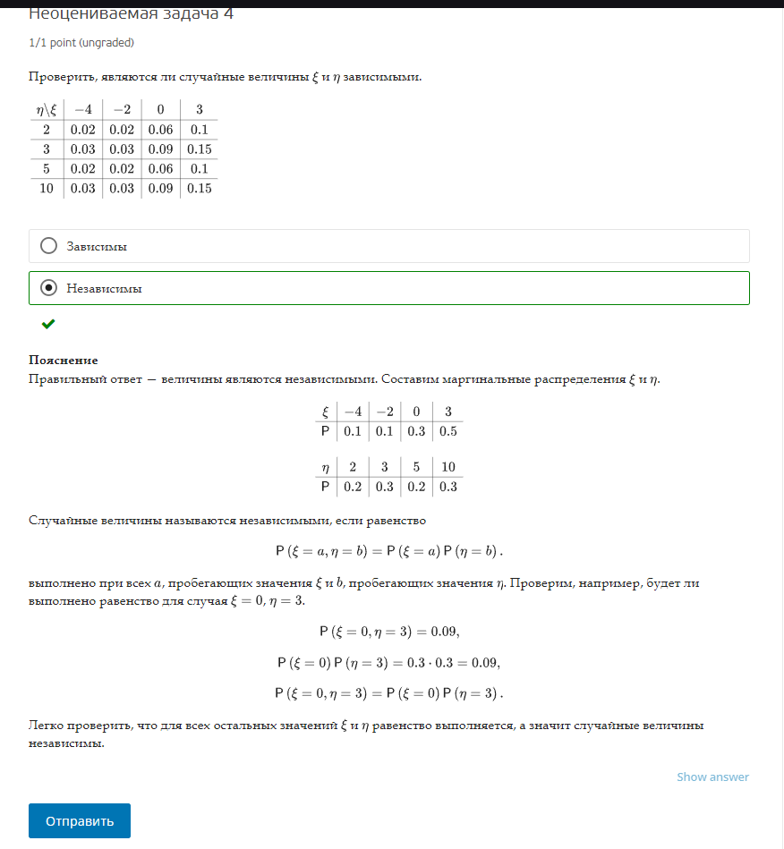
n/e | -4 | -2 | 0 | 3
2 | 0.02 | 0.02 | 0.06 | 0.1
3 | 0.03 | 0.03 | 0.09 | 0.15
5 | 0.02 | 0.02 | 0.06 | 0.1
10 | 0.03 | 0.03 | 0.09 | 0.15

матрицсумм | 1

e | -4 | -2 | 0 | 3
p | 0.1 | 0.1 | 0.3 | 0.5

n | 2 | 3 | 5 | 10
p | 0.2 | 0.3 | 0.2 | 0.3

n/e | -4 | -2 | 0 | 3
2 | TRUE | TRUE | TRUE | TRUE
3 | TRUE | TRUE | TRUE | TRUE
5 | TRUE | TRUE | TRUE | TRUE
10 | TRUE | TRUE | TRUE | TRUE

ex 1.5
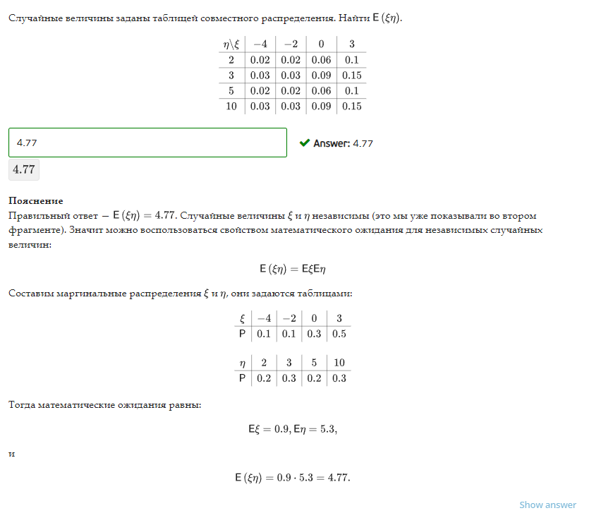
n/e | -4 | -2 | 0 | 3
2 | 0.02 | 0.02 | 0.06 | 0.1
3 | 0.03 | 0.03 | 0.09 | 0.15
5 | 0.02 | 0.02 | 0.06 | 0.1
10 | 0.03 | 0.03 | 0.09 | 0.15

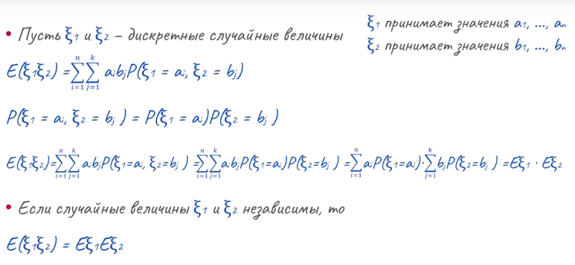

e | -4 | -2 | 0 | 3
p | 0.1 | 0.1 | 0.3 | 0.5
0 | 0 | 0 | 0 | 0
n | 2 | 3 | 5 | 10
p | 0.2 | 0.3 | 0.2 | 0.3

E(e) | 0.9
E(n) | 5.3

E(en) | 4.77

ex 1.6
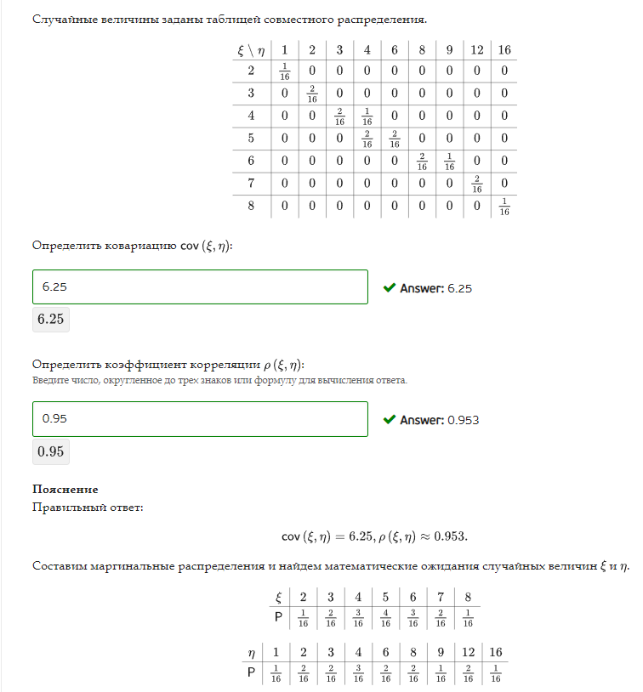
e/n | 1 | 2 | 3 | 4 | 6 | 8 | 9 | 12 | 16
2 | 0.0625 | 0 | 0 | 0 | 0 | 0 | 0 | 0 | 0
3 | 0 | 0.125 | 0 | 0 | 0 | 0 | 0 | 0 | 0
4 | 0 | 0 | 0.125 | 0.0625 | 0 | 0 | 0 | 0 | 0
5 | 0 | 0 | 0 | 0.125 | 0.125 | 0 | 0 | 0 | 0
6 | 0 | 0 | 0 | 0 | 0 | 0.125 | 0.0625 | 0 | 0
7 | 0 | 0 | 0 | 0 | 0 | 0 | 0 | 0.125 | 0
8 | 0 | 0 | 0 | 0 | 0 | 0 | 0 | 0 | 0.0625

e | 1 | 2 | 3 | 4 | 6 | 8 | 9 | 12 | 16
p | 0.0625 | 0.125 | 0.125 | 0.1875 | 0.125 | 0.125 | 0.0625 | 0.125 | 0.0625
E(e) | 6.25

n | 2 | 3 | 4 | 5 | 6 | 7 | 8
p | 0.0625 | 0.125 | 0.1875 | 0.25 | 0.1875 | 0.125 | 0.0625
E(n) | 5

n/e | 1 | 2 | 3 | 4 | 6 | 8 | 9 | 12 | 16
2 | FALSE | FALSE | FALSE | FALSE | FALSE | FALSE | FALSE | FALSE | FALSE
3 | FALSE | FALSE | FALSE | FALSE | FALSE | FALSE | FALSE | FALSE | FALSE
4 | FALSE | FALSE | FALSE | FALSE | FALSE | FALSE | FALSE | FALSE | FALSE
5 | FALSE | FALSE | FALSE | FALSE | FALSE | FALSE | FALSE | FALSE | FALSE
6 | FALSE | FALSE | FALSE | FALSE | FALSE | FALSE | FALSE | FALSE | FALSE
7 | FALSE | FALSE | FALSE | FALSE | FALSE | FALSE | FALSE | FALSE | FALSE
8 | FALSE | FALSE | FALSE | FALSE | FALSE | FALSE | FALSE | FALSE | FALSE

величины зависимы
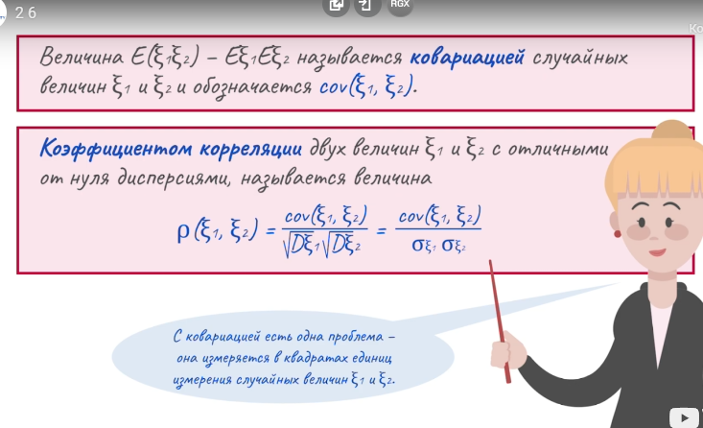

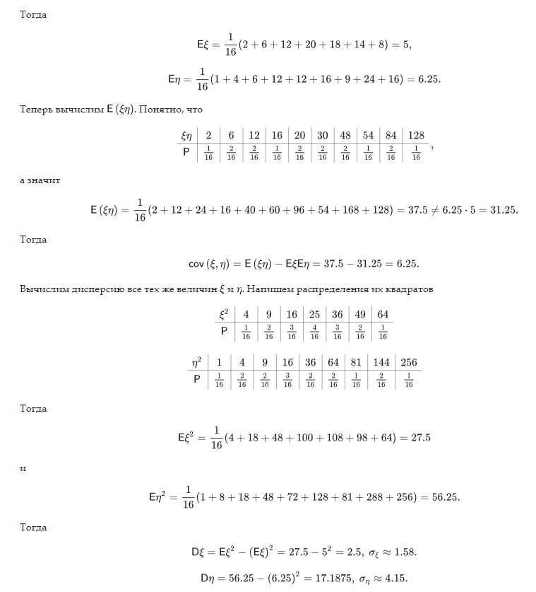

en | 2 | 6 | 12 | 16 | 20 | 30 | 48 | 54 | 84 | 128
p | 0.0625 | 0.125 | 0.125 | 0.0625 | 0.125 | 0.125 | 0.125 | 0.0625 | 0.125 | 0.0625

E(en) | 37.5
E€*E(n) | 31.25

cov(e,n) | 6.25

e^2 | 1 | 4 | 9 | 16 | 36 | 64 | 81 | 144 | 256
p | 0.0625 | 0.125 | 0.125 | 0.1875 | 0.125 | 0.125 | 0.0625 | 0.125 | 0.0625
E(e^2) | 56.25
D(e) | 17.1875
станд.откл | 4.1457809879

n^2 | 4 | 9 | 16 | 25 | 36 | 49 | 64
p | 0.0625 | 0.125 | 0.1875 | 0.25 | 0.1875 | 0.125 | 0.0625
E(n^2) | 27.5
D(n) | 2.5
станд.откл | 1.5811388301

p(e,n) | 0.95346258925

